상품제안서
간지스 2024 하루를 엮어 일년 양장 다이어리 | 상품코드: F22630

 |  |  |  |  |  |  | 02-412-0044 | www.easy1.co.kr
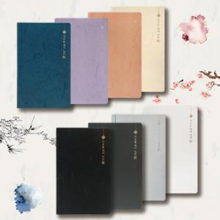

【상세/제작정보】 | 한지의 문양과 제본 모양을 그대로 가죽에 녹여낸 양장 다이어리

【인쇄/포장옵션】 | 불박, 금박, 은박 / OPP(비닐)

【공급단가】 | 수량 | 100~ | 300~ | 500~ | 1,000~ | 3,000~
*VAT별도 | 단가 | 11,000원 | 10,240원 | 10,000원 | 9,600원 | 9,200원

【상품 URL】 | https://dev.easy1.co.kr:443/src/goods_detail.php?gdno=22630

